graf 1
REPUBLIKA HRVATSKA
GRAD ZAGREB

GRADSKI URED ZA GOSPODARSTVO,
EKOLOŠKU ODRŽIVOST I STRATEGIJSKO PLANIRANJE

Odjel za statističke i analitičke poslove

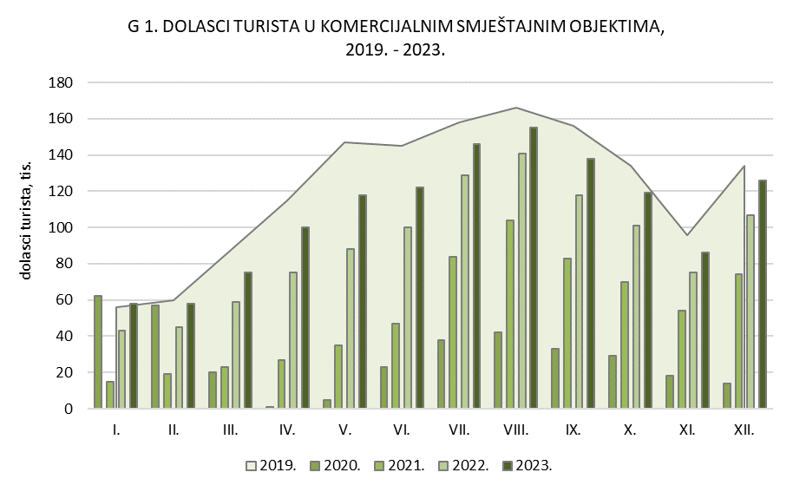

graf 2
REPUBLIKA HRVATSKA
GRAD ZAGREB

GRADSKI URED ZA GOSPODARSTVO,
EKOLOŠKU ODRŽIVOST I STRATEGIJSKO PLANIRANJE

Odjel za statističke i analitičke poslove

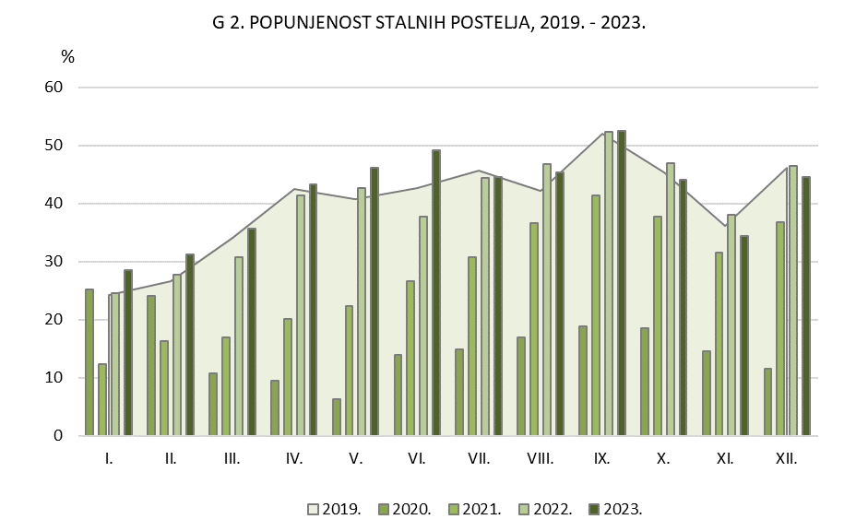

DOLASCI DOMAĆIH TURISTA U KOMERCIJALNIM SMJEŠTAJNIM OBJEKTIMA 2019. - 2021.
 | 1 | 1 | 1

